상품제안서
실리콘코팅 물안개 304스텐텀블러 480ml | 상품코드: S47661

 |  |  |  |  |  |  | 02-713-8555 | www.synergygift.co.kr
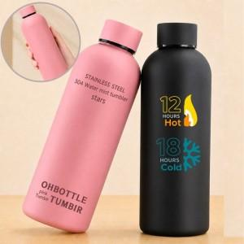

【상세/제작정보】 | <p><span style="font-size: 14pt;">※ 컬러인쇄 별도문의</span></p>

【인쇄/포장옵션】 | 실크, 레이저, 컬러9*9cm, 컬러360도 / 포장지포장

【공급단가】 | 수량 | 50~ | 100~ | 300~ | 1,000~ | 3,000~
*VAT별도 | 단가 | 7,670원 | 7,490원 | 7,130원 | 6,780원 | 6,540원

【상품 URL】 | https://www.synergygift.co.kr:443/src/goods_detail.php?gdno=47661

